Sumário | Summary
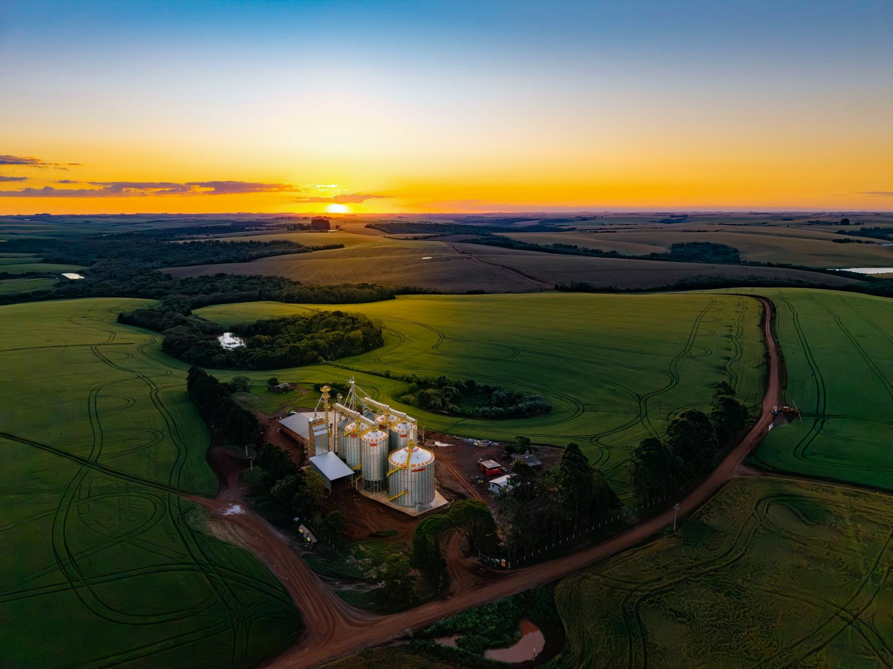
Dados Históricos | Historical Data
1

Índice
Key Metrics
DRE
Income Statement
Balanço Patrimonial
Balance Sheet
Fluxo de Caixa
Cash Flow

Receita Líquida
Net Revenue
Margem Bruta
Gross Margin
Despesas
Expenses
EBITDA

Investimentos
Capex
ROIC
Dívida
Debt
Payout

Contatos RI/IR Contacts:
+55 11 4873.0310 | 4873.0302
E-mail: ri.kepler@kepler.com.br
Site: ri.kepler.com.br

Índice | Key Metrics
<<< Menu

Principais Indicadores | 1T23 | 2T23 | 3T23 | 4T23 | 1T24 | 2T24 | 3T24 | 4T24 | 1T25 | 2T25 | 3T25 | 4T25 | 1T26 | 2T26 | 2023 | 2024 | 2025 | 2026
(Em milhares de reais, exceto porcentagens)

Receita Líquida | 323,104 | 281,197 | 405,628 | 502,205 | 380,311 | 327,834 | 439,052 | 460,100 | 357,230 | 311,073 | 423,335 | 398,662 | 318,059 | 299,071 | 1,512,134 | 1,607,297 | 1,490,300 | 617,130
CPV | (220,701) | (199,116) | (292,745) | (350,724) | (258,002) | (230,874) | (307,958) | (329,258) | (272,102) | (238,690) | (317,915) | (299,382) | (251,751) | (238,429) | (1,063,286) | (1,126,092) | (1,128,089) | (490,180)
Lucro Bruto | 102,403 | 82,081 | 112,883 | 151,481 | 122,309 | 96,960 | 131,094 | 130,842 | 85,128 | 72,383 | 105,420 | 99,280 | 66,308 | 60,642 | 448,848 | 481,205 | 362,211 | 126,950
Margem Bruta % | 31.7% | 29.2% | 27.8% | 30.2% | 32.2% | 29.6% | 29.9% | 28.4% | 23.8% | 23.3% | 24.9% | 24.9% | 20.8% | 20.3% | 29.7% | 29.9% | 24.3% | 20.6%
EBITDA | 77,425 | 53,755 | 88,307 | 117,239 | 90,424 | 63,270 | 92,917 | 82,052 | 52,896 | 37,940 | 73,562 | 67,522 | 33,664 | 25,913 | 336,726 | 328,663 | 231,920 | 59,577
Margem EBITDA % | 24.0% | 19.1% | 21.8% | 23.3% | 23.8% | 19.3% | 21.2% | 17.8% | 14.8% | 12.2% | 17.4% | 16.9% | 10.6% | 8.7% | 22.3% | 20.4% | 15.6% | 9.7%
Lucro/Prejuízo Líquido | 51,241 | 33,358 | 66,591 | 94,024 | 52,156 | 37,004 | 59,641 | 50,382 | 25,552 | 14,396 | 51,570 | 64,752 | 17,128 | 6,318 | 245,214 | 199,183 | 156,270 | 23,446
Margem Líquida % | 15.9% | 11.9% | 16.4% | 18.7% | 13.7% | 11.3% | 13.6% | 11.0% | 7.2% | 4.6% | 12.2% | 16.2% | 5.4% | 2.1% | 16.2% | 12.4% | 10.5% | 3.8%
Endividamento Líquido/ (Caixa líquido positivo) | (147,263) | (114,091) | (112,992) | (159,749) | (173,427) | (225,112) | (162,929) | (114,373) | (54,605) | (34,657) | (31,119) | (1,272) | (56,570) | (29,264) | (159,749) | (114,373) | (1,272) | (29,264)
Disponibilidades (Circulante e Não circulante) | 318,573 | 266,530 | 320,036 | 355,235 | 319,722 | 513,442 | 457,910 | 421,500 | 356,824 | 358,239 | 363,862 | 316,431 | 375,759 | 354,218 | 355,235 | 421,500 | 316,431 | 354,218
Investimentos | 29,445 | 24,176 | 53,621 | 75,366 | 7,173 | 8,384 | 10,580 | 14,872 | 13,131 | 21,315 | 16,564 | 18,232 | 9,575 | 9,432 | 75,366 | 41,009 | 69,242 | 19,007

DRE | Income Statement
<<< Menu

Demonstrações Do Resultado Consolidado | 1T24 | 2T24 | 3T24 | 4T24 | 1T25 | 2T25 | 3T25 | 4T25 | 1T26 | 2T26 | 2023 | 2024 | 2025 | 2026
(Em milhares de reais, exceto porcentagens)

Receita Operacional Líquida | 380,311 | 327,834 | 439,052 | 460,100 | 357,230 | 311,073 | 423,335 | 398,662 | 318,059 | 299,071 | 1,512,134 | 1,607,297 | 1,490,300 | 617,130
Custo Dos Produtos Vendidos | (258,002) | (230,874) | (307,958) | (329,258) | (272,102) | (238,690) | (317,915) | (299,382) | (251,751) | (238,429) | (1,063,286) | (1,126,092) | (1,128,089) | (490,180)
Lucro Bruto | 122,309 | 96,960 | 131,094 | 130,842 | 85,128 | 72,383 | 105,420 | 99,280 | 66,308 | 60,642 | 448,848 | 481,205 | 362,211 | 126,950
Despesas com Vendas | (23,749) | (22,439) | (25,694) | (29,255) | (25,387) | (25,043) | (31,161) | (24,993) | (24,845) | (21,888) | (94,059) | (101,137) | (106,584) | (46,733)
Gerais e Administrativas | (24,982) | (24,868) | (24,269) | (26,688) | (22,593) | (23,357) | (22,884) | (24,560) | (23,509) | (24,229) | (91,436) | (100,807) | (93,394) | (47,738)
Outras Receitas (Despesas) Operacionais Líquidas | 6,988 | 3,719 | 1,963 | (2,747) | 6,123 | 4,761 | 12,936 | 7,867 | 4,658 | 362 | 38,424 | 9,923 | 31,687 | 5,020
Lucro (Prejuízo) Operacional | 80,566 | 53,372 | 83,094 | 72,152 | 43,271 | 28,744 | 64,311 | 57,594 | 22,612 | 14,887 | 301,777 | 289,184 | 193,920 | 37,499
Despesas Financeiras | (9,141) | (12,649) | (22,373) | (20,381) | (22,223) | (20,929) | (18,643) | (20,090) | (19,169) | (16,910) | (49,714) | (64,544) | (81,885) | (36,079)
Receitas Financeiras | 8,597 | 13,907 | 22,140 | 18,492 | 20,461 | 15,384 | 20,991 | 19,764 | 20,384 | 11,883 | 53,653 | 63,136 | 76,600 | 32,267
Resultado Antes do IR e CSLL | 80,022 | 54,630 | 82,861 | 70,263 | 41,509 | 23,199 | 66,659 | 57,268 | 23,827 | 9,860 | 305,716 | 287,776 | 188,635 | 33,687
Imposto de Renda e Contribuição Social Correntes | (16,316) | (12,620) | (23,125) | (21,131) | (3,668) | (4,264) | (20,893) | 1,488 | (1,929) | (2,851) | (54,595) | (73,192) | (27,337) | (4,780)
Imposto de Renda e Contribuição Social Diferidos | (11,550) | (5,006) | (95) | 1,250 | (12,289) | (4,539) | 5,804 | 5,996 | (4,770) | (691) | (5,907) | (15,401) | (5,028) | (5,461)
Imposto de Renda e Contribuição Social | (27,866) | (17,626) | (23,220) | (19,881) | (15,957) | (8,803) | (15,089) | 7,484 | (6,699) | (3,542) | (60,502) | (88,593) | (32,365) | (10,241)
Lucro (Prejuízo) Líquido do Exercício | 52,156 | 37,004 | 59,641 | 50,382 | 25,552 | 14,396 | 51,570 | 64,752 | 17,128 | 6,318 | 245,214 | 199,183 | 156,270 | 23,446
Lucro (Prejuizo) Líquido de Operações Descontinuadas | - | - | - | - | - | - | - | - | - | - | - | - | - | -
Lucro (Prejuizo) Líquido Consolidado | 52,156 | 37,004 | 59,641 | 50,382 | 25,552 | 14,396 | 51,570 | 64,752 | 17,128 | 6,318 | 245,214 | 199,183 | 156,270 | 23,446

BP | Balance Sheet
<<< Menu

Balanço Patrimonial Consolidado | 1T24 | 2T24 | 3T24 | 4T24 | 1T25 | 2T25 | 3T25 | 4T25 | 1T26 | 2T26 | 2023 | 2024 | 2025 | 2026
(Em milhares de reais, exceto porcentagens)

Ativo Circulante | 915,935 | 1,044,113 | 1,078,166 | 1,070,027 | 1,001,352 | 1,007,161 | 1,016,654 | 987,373 | 1,002,178 | 965,447 | 981,908 | 1,070,027 | 987,373 | 965,447
Caixa e equivalentes de caixa | 319,722 | 448,442 | 427,067 | 389,817 | 356,824 | 358,239 | 363,862 | 316,431 | 375,759 | 354,218 | 322,923 | 389,817 | 316,431 | 354,218
Aplicações financeiras de liquidez não imediata | - | 65,000 | 30,843 | 31,683 | - | - | - | - | - | - | 32,312 | 31,683 | - | -
Contas a receber de clientes | 264,293 | 183,670 | 249,082 | 277,679 | 265,900 | 250,023 | 287,762 | 258,235 | 236,530 | 205,833 | 308,132 | 277,679 | 258,235 | 205,833
Estoques | 260,236 | 268,206 | 287,765 | 296,377 | 307,096 | 327,160 | 290,626 | 279,302 | 268,110 | 288,760 | 254,147 | 296,377 | 279,302 | 288,760
Tributos a recuperar | 48,563 | 52,436 | 59,965 | 48,599 | 47,800 | 48,083 | 53,920 | 108,389 | 101,258 | 93,685 | 43,802 | 48,599 | 108,389 | 93,685
Instrumentos financeiros derivativos | - | - | - | - | - | - | 859 | - | - | - | - | - | - | -
Outros ativos | 23,121 | 26,359 | 23,444 | 25,872 | 23,732 | 23,656 | 19,625 | 25,016 | 20,521 | 22,951 | 20,592 | 25,872 | 25,016 | 22,951
Ativo não Circulante | 489,821 | 473,936 | 472,504 | 524,003 | 514,052 | 518,864 | 536,107 | 525,033 | 514,476 | 516,309 | 489,372 | 524,003 | 525,033 | 516,309
Contas a receber de clientes | 5,790 | 5,320 | 5,966 | 33,996 | 36,151 | 37,716 | 40,041 | 31,695 | 26,269 | 32,512 | 11,773 | 33,996 | 31,695 | 32,512
Tributos a recuperar | 33,050 | 24,430 | 23,462 | 33,460 | 33,358 | 30,279 | 33,961 | 22,100 | 18,802 | 15,670 | 36,827 | 33,460 | 22,100 | 15,670
Tributos diferidos | 43,344 | 38,338 | 38,243 | 42,359 | 30,070 | 25,531 | 31,335 | 34,212 | 29,442 | 28,751 | 54,894 | 42,359 | 34,212 | 28,751
Outros ativos | 4,744 | 5,013 | 5,581 | 11,100 | 8,729 | 7,592 | 6,606 | 5,115 | 9,565 | 10,231 | 3,799 | 11,100 | 5,115 | 10,231
Investimentos | 101 | 102 | 102 | 110 | 110 | 207 | 207 | 218 | 218 | 316 | 93 | 110 | 218 | 316
Propriedades para investimentos | 1,380 | 1,363 | 1,346 | 1,329 | 1,312 | 1,294 | 1,277 | 1,260 | 1,243 | 1,226 | 1,398 | 1,329 | 1,260 | 1,226
Imobilizado | 257,111 | 258,016 | 257,941 | 259,525 | 262,237 | 271,223 | 276,793 | 277,309 | 274,347 | 272,716 | 257,983 | 259,525 | 277,309 | 272,716
Intangível | 120,703 | 118,250 | 117,970 | 121,433 | 122,577 | 126,746 | 128,841 | 137,317 | 140,024 | 140,854 | 121,397 | 121,433 | 137,317 | 140,854
Direito de uso | 23,598 | 23,104 | 21,893 | 20,691 | 19,508 | 18,276 | 17,046 | 15,807 | 14,566 | 14,033 | 1,208 | 20,691 | 15,807 | 14,033
TOTAL DO ATIVO | 1,405,756 | 1,518,049 | 1,550,670 | 1,594,030 | 1,515,404 | 1,526,025 | 1,552,761 | 1,512,406 | 1,516,654 | 1,481,756 | 1,471,280 | 1,594,030 | 1,512,406 | 1,481,756

Passivo Circulante | 478,131 | 486,536 | 504,140 | 541,088 | 498,986 | 508,475 | 524,915 | 504,840 | 494,789 | 474,300 | 607,901 | 541,088 | 504,840 | 474,300
Fornecedores | 103,087 | 95,195 | 114,461 | 100,100 | 113,015 | 98,612 | 113,211 | 81,948 | 123,145 | 109,067 | 120,878 | 100,100 | 81,948 | 109,067
Financiamentos e empréstimos | 90,295 | 84,018 | 90,536 | 90,340 | 94,652 | 128,572 | 146,468 | 153,288 | 159,911 | 178,231 | 129,486 | 90,340 | 153,288 | 178,231
Obrigações sociais e trabalhistas | 32,031 | 40,581 | 52,254 | 49,743 | 36,923 | 40,112 | 47,295 | 42,096 | 34,678 | 40,943 | 44,844 | 49,743 | 42,096 | 40,943
Adiantamento de clientes | 140,243 | 153,756 | 156,743 | 195,642 | 121,296 | 188,016 | 151,559 | 166,265 | 124,374 | 94,674 | 197,992 | 195,642 | 166,265 | 94,674
Tributos a recolher | 7,393 | 7,788 | 6,159 | 6,823 | 4,484 | 5,566 | 7,170 | 2,884 | 5,278 | 5,332 | 9,984 | 6,823 | 2,884 | 5,332
Imposto de renda e contribuição social a recolher | 5,771 | 9,945 | 9,187 | 4,039 | 804 | 798 | 9,001 | 2,206 | 1,004 | 2,276 | 6,570 | 4,039 | 2,206 | 2,276
Comissões a pagar | 13,227 | 11,047 | 12,079 | 15,018 | 11,968 | 12,446 | 15,519 | 15,737 | 10,800 | 10,075 | 16,443 | 15,018 | 15,737 | 10,075
Juros sobre capital próprio e Dividendos a pagar | 27,871 | 30,010 | 672 | 21,881 | 70,000 | - | - | 2,100 | 2,100 | - | 30,811 | 21,881 | 2,100 | -
Provisão para garantias | 31,595 | 29,362 | 34,186 | 30,759 | 25,598 | 15,138 | 13,849 | 11,406 | 9,411 | 8,701 | 26,943 | 30,759 | 11,406 | 8,701
...

Fluxo de Caixa | Cash Flow
<<< Menu

Fluxo de Caixa Consolidado
(Em milhares de reais)
LUCRO ANTES DO IMPOSTO DE RENDA E DA CONTRIBUIÇÃO SOCIAL
Despesas (receitas) que não afetam o caixa
Depreciação e amortização
Provisões para riscos tributários, cíveis e trabalhistas
Provisões de estoques
Provisões de garantias
Perdas pela não recuperabilidade de ativos financeiros
...

Receita Líquida | Net Revenue
<<< Menu

Receita Líquida
(Em milhares de reais)
Fazendas
Agroindústrias
Negócios Internacionais
Portos & Terminais
Reposição & Serviços
Total

Mercado Interno
...

Margem Bruta | Gross Margin
<<< Menu

Margem Bruta (%) | 1T23 | 2T23 | 3T23 | 4T23 | 1T24 | 2T24
Fazendas | 33.0% | 29.0% | 25.9% | 28.4% | 35.6% | 27.2%
Agroindústrias | 30.6% | 20.5% | 24.1% | 29.7% | 32.1% | 26.9%
Negócios Internacionais | 37.9% | 31.0% | 29.8% | 27.5% | 31.3% | 33.6%
Portos e Terminais | 19.7% | 37.6% | -77.9% | 17.2% | 20.1% | 35.6%
Reposição & Serviços | 36.0% | 37.0% | 43.9% | 39.7% | 34.7% | 32.3%
Total | 31.7% | 29.2% | 27.8% | 30.2% | 32.2% | 29.6%

Despesas | Expenses
<<< Menu

Despesas Operacionais
(Em milhares de reais)
Despesas com Vendas
% Receita Líquida
Despesas Gerais e Administrativas
% Receita Líquida
Despesa Total

Receitas Financeiras
% Receita Líquida
...

Investimentos | Capex
<<< Menu

Investimentos
(Em milhares de reais)
Aumento Capacidade Fabril
Novos Produtos
TI
Reformas/ Legislações - NRs
Total

ROIC
<<< Menu

Cálculo do ROIC | 1T14 | 2T14 | 3T14 | 4T14 | 1T15 | 2T15
(Em milhares de reais)
NOPAT | 80,455 | 96,448 | 116,416 | 140,550 | 107,430 | 84,826
Necessidade de Capital de Giro | 82,261 | 88,283 | 59,632 | 108,128 | 112,773 | 122,967
Investimento | 12,602 | 12,571 | 12,406 | 12,375 | 14,989 | 14,911
Imobilizado | 216,581 | 220,948 | 222,992 | 241,786 | 238,691 | 236,664
Intangível | 20,966 | 23,340 | 28,122 | 29,204 | 33,328 | 36,974
CAPITAL INVESTIDO | 332,410 | 345,142 | 323,152 | 391,493 | 399,781 | 411,516

ROIC |  |  |  | 40.4% | 29.4% | 22.2%

EBITDA
<<< Menu

Resultado Líquido
(Em milhares de reais)
Lucro do Período
(+) Provisão para IR e CS - Corrente e Diferido
(-) Receitas Financeiras
(+) Despesas Financeiras
(+) Depreciações e Amortizações
EBITDA
Margem EBITDA

Dívida | Debt
<<< Menu

Endividamento
(Em milhares de reais)
FINEM
IFC
FINAME
FINEX
NCE
...

Payout
<<< Menu

Cálculo de Payout | 2015 | 2016 | 2017 | 2018 | 2019 | 2020
(A) Proventos | 2,690 | - | - | 2,590 | 10,388 | 33,402
(B) Lucro Líquido | 6,237 | (22,124) | (34,257) | 8,266 | 37,572 | 67,650
Payout (%) | 43.1% | 0.0% | 0.0% | 31.3% | 27.6% | 49.4%

